상품제안서
스타벅스 스탠리 블랙 선물세트 | 상품코드: F25795

 |  |  |  |  |  |  | 02-412-0044 | www.easy1.co.kr
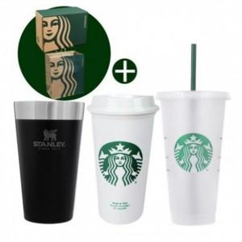

【상세/제작정보】

【인쇄/포장옵션】 | 레이저, 개별인쇄 / 쇼핑백

【공급단가】 | 수량 | 50~ | 100~ | 500~ | 1,000~ | 2,000~
*VAT별도 | 단가 | 40,620원 | 39,970원 | 39,000원 | 38,020원 | 37,370원

【상품 URL】 | https://dev.easy1.co.kr:443/src/goods_detail.php?gdno=25795

